Sheet1
M12 5针/孔 | 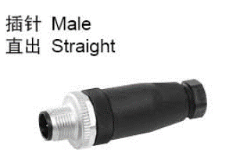 | 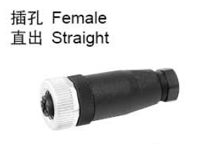 | 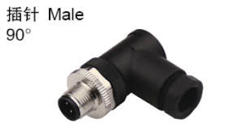 | 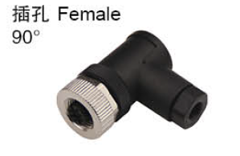 |  | 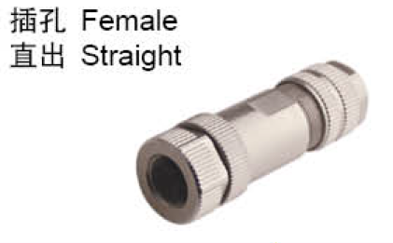 |  |  | 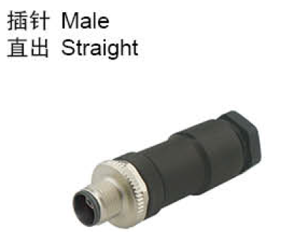 | 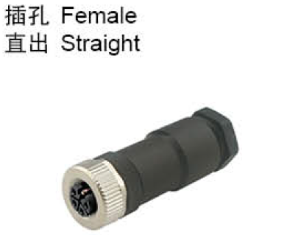 | 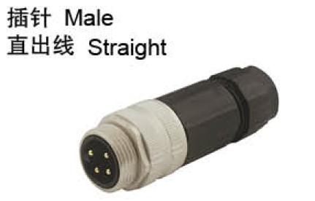 | 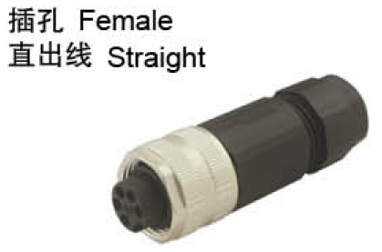

 | 物料编码：D39WL000060 | 物料编码：D39WL000210 | 物料编码：D39WL000360 | 物料编码：D39WL000350 | 物料编码：D39WL000290 | 物料编码：D39WL000240 | 物料编码：D39WL000090 | 物料编码：D39WL000100 | 物料编码：D39SL000130 | 物料编码：D39WL001040 | 物料编码：D39WL000120 | 物料编码：D39WL000080
 | 型号：912761 | 型号：912961 | 型号：912881 | 型号：913041 | 型号：913401 | 型号：913321 | 型号：914001 | 型号：914021 | 型号：912743 | 型号：912952 | 型号：978081 | 型号：978201
 | 描述：M12 A编码 5针 | 描述：M12 A编码 5孔 | 描述：M12 A编码 5针 | 描述：M12 A编码 5孔 | 描述：M12 A编码 5孔 金属 | 描述：M12 A编码 5针 金属 | 描述：M12 B编码 5针 金属 | 描述：M12 B编码 5孔 金属 | 描述：M12-L CODED 5针 | 描述：M12-L CODED 5孔 | 描述：7/8" 5针 | 描述：7/8" 5孔
 | 品牌：兴威联 | 品牌：兴威联 | 品牌：兴威联 | 品牌：兴威联 | 品牌：兴威联 | 品牌：兴威联 | 品牌：兴威联 | 品牌：兴威联 | 品牌：兴威联 | 品牌：兴威联 | 品牌：兴威联 | 品牌：兴威联
 | 用途：主从站IO口接头 | 用途：接传感器、从站通讯、从站电源 | 用途： | 用途：接传感器、从站通讯 | 用途：接传感器、从站通讯、从站电源 | 用途：主从站IO口接头 | 用途：DP通讯（ET200） | 用途：DP通讯（ET200） | 用途：IFM主站电源接头 | 用途：IFM主站电源接头 | 用途：巴鲁夫主站电源接头 | 用途：巴鲁夫主站电源接头

M12 4针 |  |  | 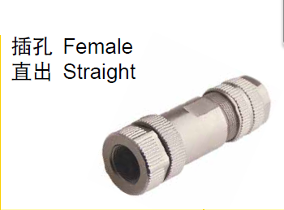

 | 物料编码：D39WL000180 | 物料编码：D39WL000220 | 物料编码：D39WL000230
 | 型号：914007 | 型号：914521 | 型号：914621
 | 描述：M12 D编码 4针 | 描述：M12 D编码 4针 金属 | 描述：M12 D编码 4孔 金属
 | 品牌：兴威联 | 品牌：兴威联 | 品牌：兴威联
 | 用途：PN通讯（IO主站） | 用途：PN通讯（IO主站） | 用途：PN通讯（IO主站）

M8 3针/孔 | 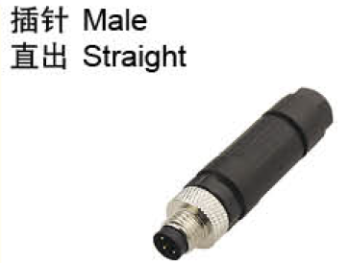 | 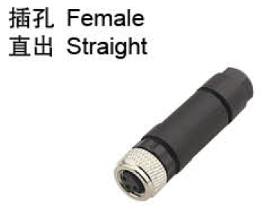 | 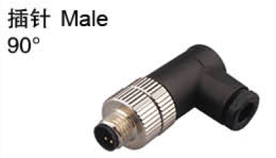 | 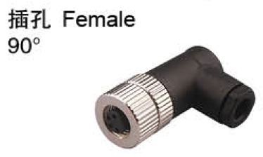 | D39WL000400 插孔 Female 90° 4-pole
 |  |  |  |  | 908541
 | 物料编码：D39WL000070 | 物料编码：D39WL000270 | 物料编码：D39SL000060 | 物料编码：D39WL000190
 | 型号：908601 | 型号：908621 | 型号：908441 | 型号：908521
 | 描述：M8 3针 | 描述：M8 3孔 | 描述：M8 3针 90° | 描述：M8 3孔 90°
 | 品牌：兴威联 | 品牌：兴威联 | 品牌：兴威联 | 品牌：兴威联
 | 用途：IO接头 | 用途：接M8-3针传感器 | 用途： | 用途：接M8-3针传感器

M8 4孔

 | 物料编码：D60WL000060 | 物料编码：D39WL000400
 | 型号：908631 | 型号：908541
 | 描述：M8 4孔 | 描述：M8 4孔 90°
 | 品牌：兴威联 | 品牌：兴威联
 | 用途：接M8-4针传感器 | 用途：接M8-4针传感器

M12 Y型连接器 | 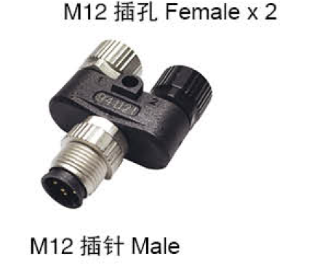 | 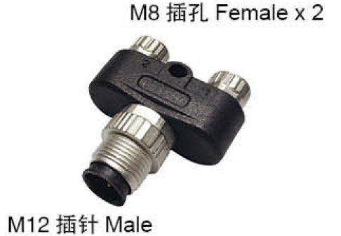

 | 物料编码：D39WL000430 | 物料编码：D39WL000040
 | 型号：941121 | 型号：941201
 | 描述：M12-M12 Y型 | 描述：M12-M8 Y型
 | 品牌：兴威联 | 品牌：兴威联
 | 用途：主从站IO口接头 | 用途：主从站IO口接头

M12 8针 | 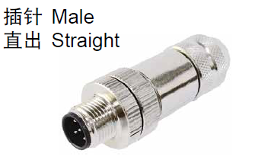 | 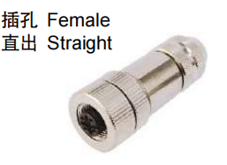
 | 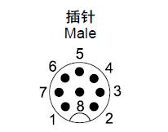
 | 物料编码：D39WL001080 | 物料编码：D39WL001510
 | 型号：917341 | 型号：917361
 | 描述：M12-8针 | 描述：M12-8孔
 | 品牌：兴威联 | 品牌：兴威联
 | 用途：poe网线（8口电源线） | 用途：poe网线（8口电源线）

